Q3.1 Heatmap (U-shape)
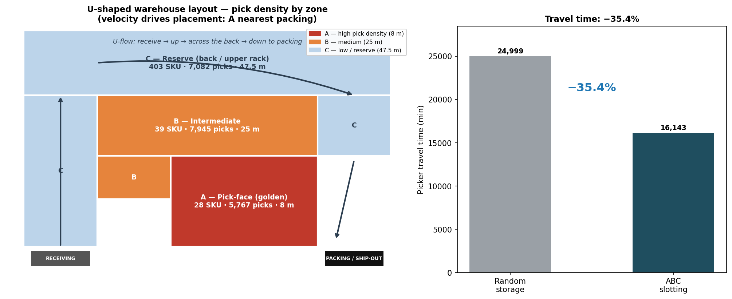
Q3.1 - U-SHAPED WAREHOUSE HEATMAP
Receiving + packing on the same front side. Zone A (red, highest pick density) hugs packing at 8 m; B mid; C wraps the back/outer ring at 47.5 m. Travel -35.4% vs random.

Q3.2 Pick & Pack
Q3.2 - OMNI-CHANNEL PICK-AND-PACK PROCESS
Unified process for B2B (pallet/total picking) and B2C (batch + zone routing), with shared-stock conflict logic linked to the 2.2 inventory pooling strategy.

A. TWO PICK MODELS
Channel | Order profile | Pick model | Mechanics | Pack
B2B | Large volume, few SKUs | Pallet / Total Picking | One picker fulfils whole pallets or large CTN qty per order in a single pass. Sources Zone A pick-face + Zone C bulk. | Stage whole pallets; minimal re-sort.
B2C / E-com | Small qty, many SKUs, many concurrent orders | Batch Picking + Zone Routing | Group many small orders into one pick wave; pickers route by zone; items consolidated downstream. | Sort the wave back to individual orders at packing.

B. SHARED-SKU CONFLICT — ALLOCATION & ESCALATION RULES
Scenario: the same SKU is ordered simultaneously by a B2B client and a B2C customer. Stock is held in ONE shared pool (per 2.2 pooling), not physically split.
Rule | Condition | Action
Check | Same SKU, both channels, concurrent | Evaluate on-hand vs (B2B + B2C) demand.
Sufficient | On-hand >= B2B + B2C | Allocate to both from shared pool; no rationing.
R1 | Short stock | Commit to the confirmed B2B PO first (contractual, penalty risk).
R2 | Short stock | Hold the B2C safety buffer so the storefront does not show stockout.
R3 | Short + B2C SLA-critical (2-4h) | Split: B2C SLA order gets partial now, backorder remainder.
R4 | Below reorder point | Trigger emergency replenishment / inter-warehouse transfer.

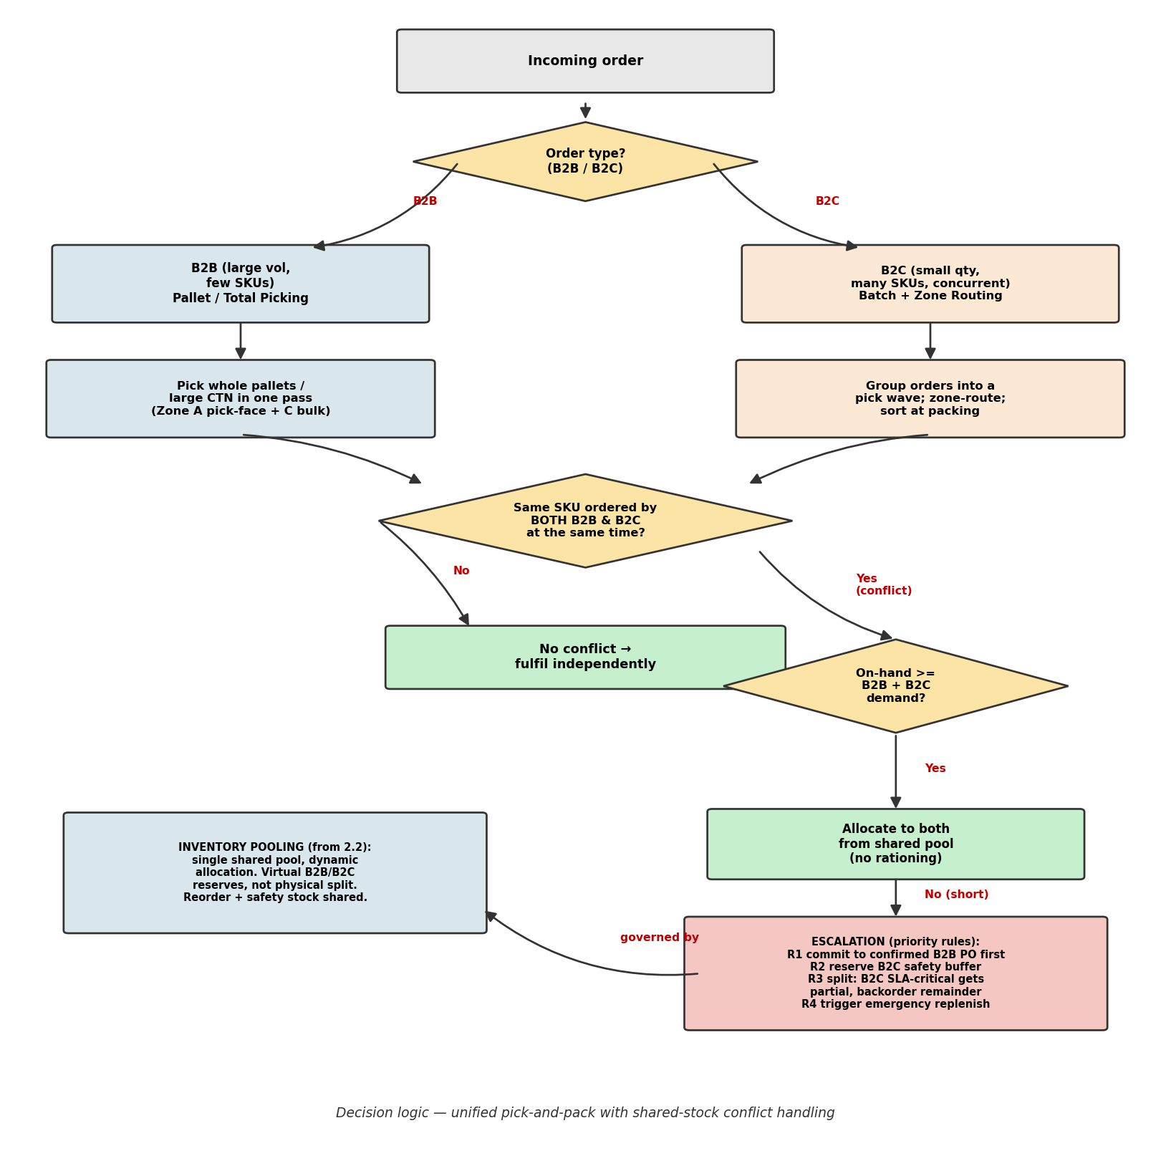
C. DECISION FLOWCHART

